Histogram Mynegai Cyfoeth
Grŵp 0 Mynegai Cyfoeth | Grŵp 1 Mynegai Cyfoeth |  |  |  | Grŵp O | Grŵp 1
7.21 | 12.19 | 0 | 10 | 0-10 | 1 | 0
14.53 | 12.80 | 10 | 20 | 10-20 | 2 | 3 | Grŵp O | 36.84
17.04 | 19.67 | 20 | 30 | 20-30 | 15 | 14 | Grŵp 1 | 36.05
20.04 | 20.24 | 30 | 40 | 30-40 | 15 | 16
22.98 | 23.52 | 40 | 50 | 40-50 | 8 | 4
24.27 | 23.54 | 50 | 60 | 50-60 | 3 | 6
24.73 | 24.27 | 60 | 70 | 60-70 | 3 | 2
25.33 | 24.75 | 70 | 80 | 70-80 | 1 | 0
27.51 | 24.94
Histogram Mynegai Cyfoeth
27.92 | 25.02
28.53 | 26.40
28.72 | 26.69
28.80 | 27.12
29.18 | 28.02
29.41 | 28.12
29.51 | 28.36
Amlder
29.75 | 29.29
29.80 | 31.01
30.06 | 31.07
30.12 | 31.35
30.30 | 33.64
30.34 | 34.83
33.00 | 35.11
34.64 | 35.61
35.01 | 36.63
36.65 | 37.00
37.37 | 37.49 |  |  | Mynegai Cyfoeth
37.72 | 38.22
38.40 | 38.55
38.43 | 38.71
38.69 | 39.25
38.98 | 39.56
39.58 | 39.82
40.85 | 40.60
42.59 | 42.73
43.44 | 47.52
45.37 | 48.67
45.59 | 51.06
45.87 | 52.52
48.79 | 53.78
48.94 | 55.98
50.78 | 58.02
52.90 | 58.66
58.13 | 61.83
61.71 | 68.12
62.09
66.93
79.61

Ethiopia_amlder
ETHIOPIA
Swm a Gynhyrchwyd (nad ydynt mewn grwpiau) |  | Swm a Gynhyrchwyd (nad ydynt mewn grwpiau)
Swm a Gynhyrchwyd | amledd
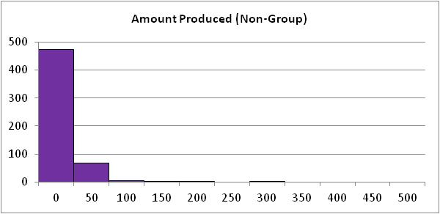
0 | 323
2000 | 2
4000 | 0
6000 | 0
8000 | 0
10000 | 1
12000 | 0
14000 | 0
16000 | 0
18000 | 0
20000 | 0
22000 | 0
Total | 326

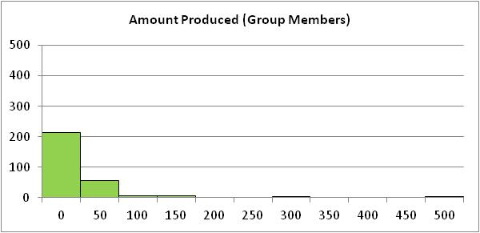
Swm a Gynhyrchwyd (aelodau o grwpiau) |  | Swm a Gynhyrchwyd (aelodau o grwpiau)
Swm a Gynhyrchwyd | amledd
0 | 298
2000 | 3
4000 | 3
6000 | 2
8000 | 4
10000 | 1
12000 | 8
14000 | 1
16000 | 4
18000 | 0
20000 | 0
22000 | 1
Total | 325

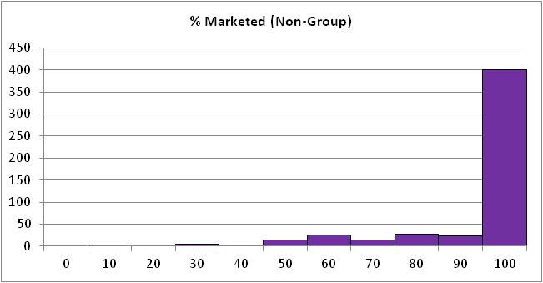
% wedi'i farchnata(nad ydynt mewn grwpiau) |  | % wedi'i farchnata(nad ydynt mewn grwpiau)
% wedi'i farchnata | amledd
0 | 0
10 | 2
20 | 0
30 | 4
40 | 2
50 | 14
60 | 26
70 | 14
80 | 27
90 | 24
100 | 401
Total | 514

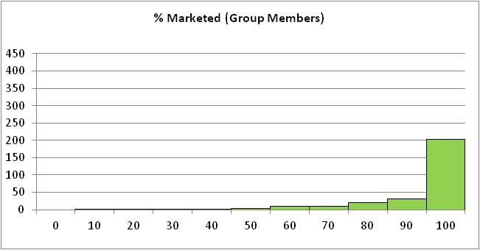
% wedi'i farchnata (aelodau o grwpiau) |  | % wedi'i farchnata (aelodau o grwpiau)
% wedi'i farchnata | amledd
0 | 0
10 | 1
20 | 1
30 | 2
40 | 2
50 | 3
60 | 10
70 | 10
80 | 21
90 | 30
100 | 203
Total | 283

